スクリーニング
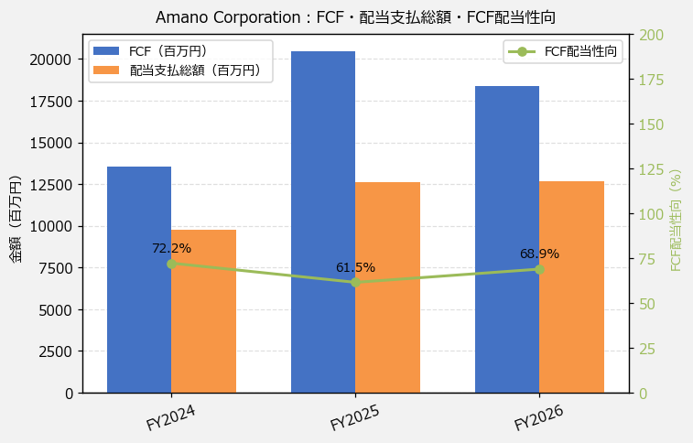
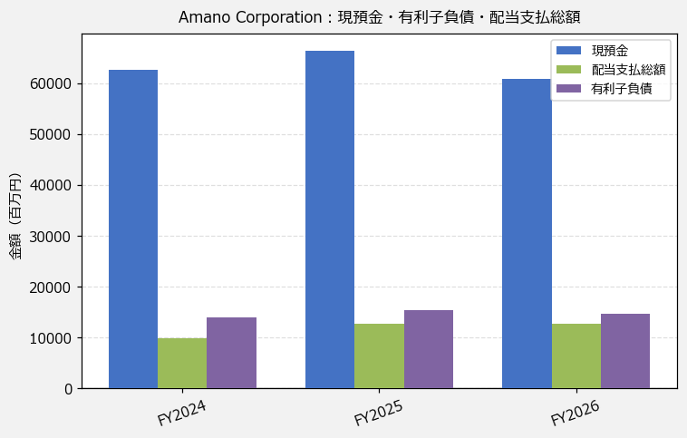
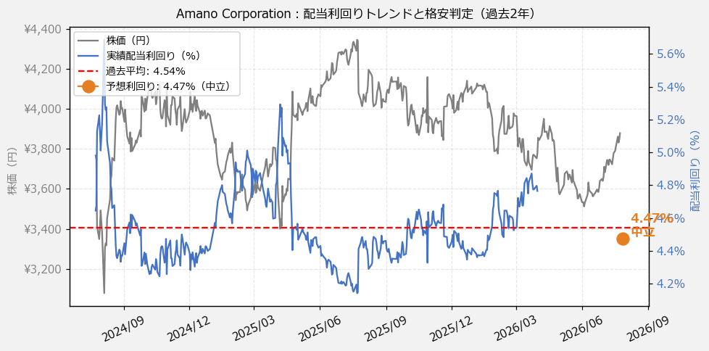
Amano Corporation（6436） 財務スクリーニング 2026/07/27

現在株価（円） | ¥4,023
予想DPS（円） | ¥180
予想配当利回り | 4.47%

指標 | FY2024 | FY2025 | FY2026 | CAGR（3年）
EPS（円） | 189.73 | 257.40 | 290.87 | +23.8%
DPS実績（円） | 135.00 | 175.00 | 180.00 | +15.5%
EPS配当性向[%] | 71.2 | 68.0 | 61.9 | —
FCF（百万円） | 13,550.0 | 20,480.0 | 18,377.0 | +16.5%
FCF配当性向[%] | 72.2 | 61.5 | 68.9 | —
有利子負債（百万円） | 13,857.0 | 15,327.0 | 14,680.0 | +2.9%
ネットキャッシュ（百万円） | 48,720.0 | 51,139.0 | 46,106.0 | -2.7%
グロス配当余裕[年] | 6.4 | 5.3 | 4.8 | —
ネット配当余裕[年] | 5.0 | 4.1 | 3.6 | —

【短信入力】
現預金（百万円） | 62,577.0 | 66,466.0 | 60,786.0
配当支払総額（百万円） | 9,787.0 | 12,601.0 | 12,655.0

